상품제안서
유니콘 USB 2.0 7포트 유전원 허브 | 상품코드: S21365

 |  |  |  |  |  |  | 02-713-8555 | www.synergygift.co.kr
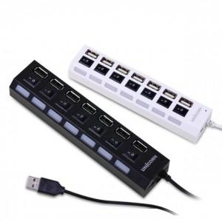

【상세/제작정보】 | <p>&nbsp;</p><p>화이트 품절입니다.</p><p>&nbsp;</p><p>USB 2.0 7포트 허브 개별 전원 스위치 지원 전용 전원 어댑터 지원</p>

【인쇄/포장옵션】 | 레이저 / 포장불가능

【공급단가】 | 수량 | 50~ | 100~ | 500~ | 1,000~ | 2,000~
*VAT별도 | 블랙 | 9,200원 | 8,860원 | 8,520원 | 8,180원 | 7,970원
 | 화이트 | 9,200원 | 8,860원 | 8,520원 | 8,180원 | 7,970원

【상품 URL】 | https://www.synergygift.co.kr:443/src/goods_detail.php?gdno=21365

